flow
<MainActivityr>
WebViewの起動
<MainActivityr>
Chrome Custom Tabsを起動
<AmazonPayActivity>
MainActivity#onResume用のパラメタを設定してから、finishする
<MainActivity#onResume>
WebView内のJavaScript関数を起動
N
A
T
WebView内のJavaScriptから、SecureWebviewSessionIdをパラメタとしてMainActivityのメソッドを起動
I
Applinksにより、AmazonPayActivityが起動。
V
E

WebView
WebView
Chrome Custom Tabs
A
P
P

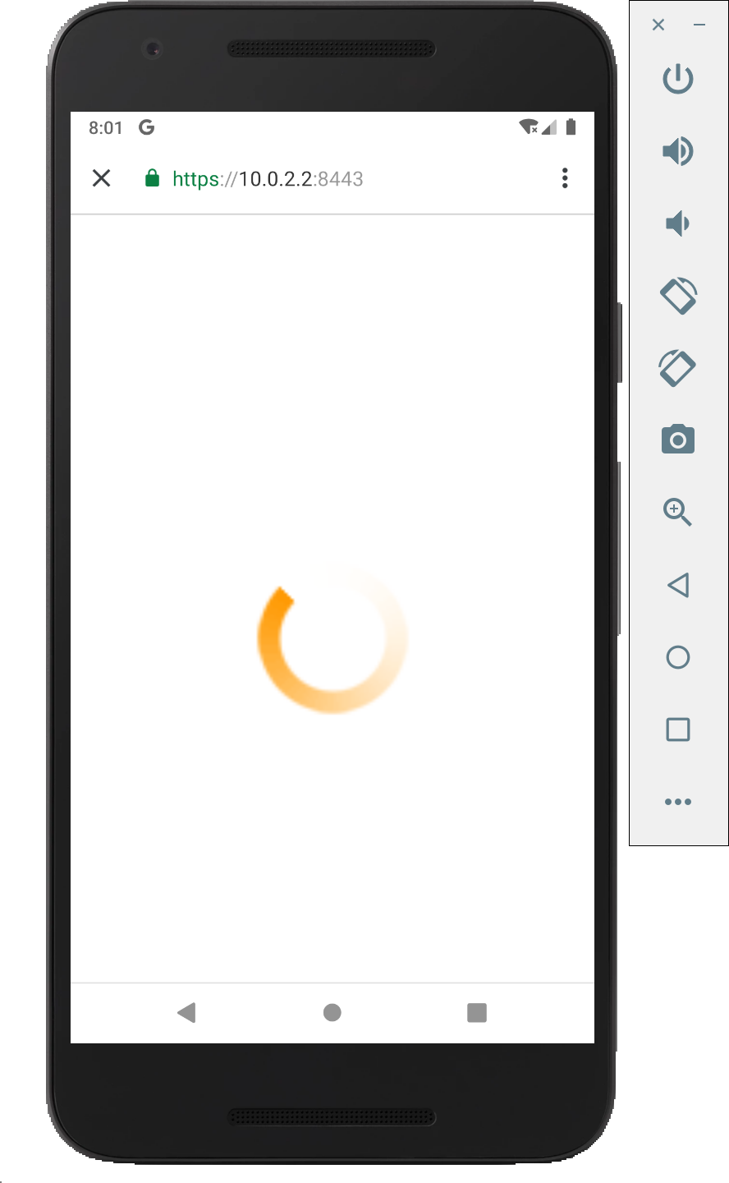
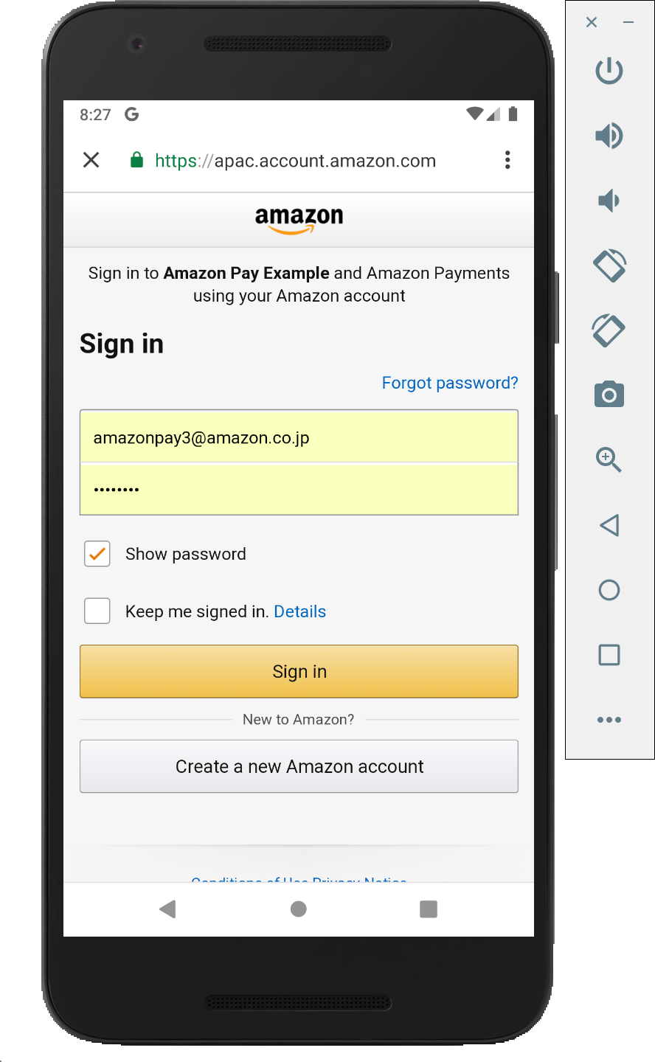
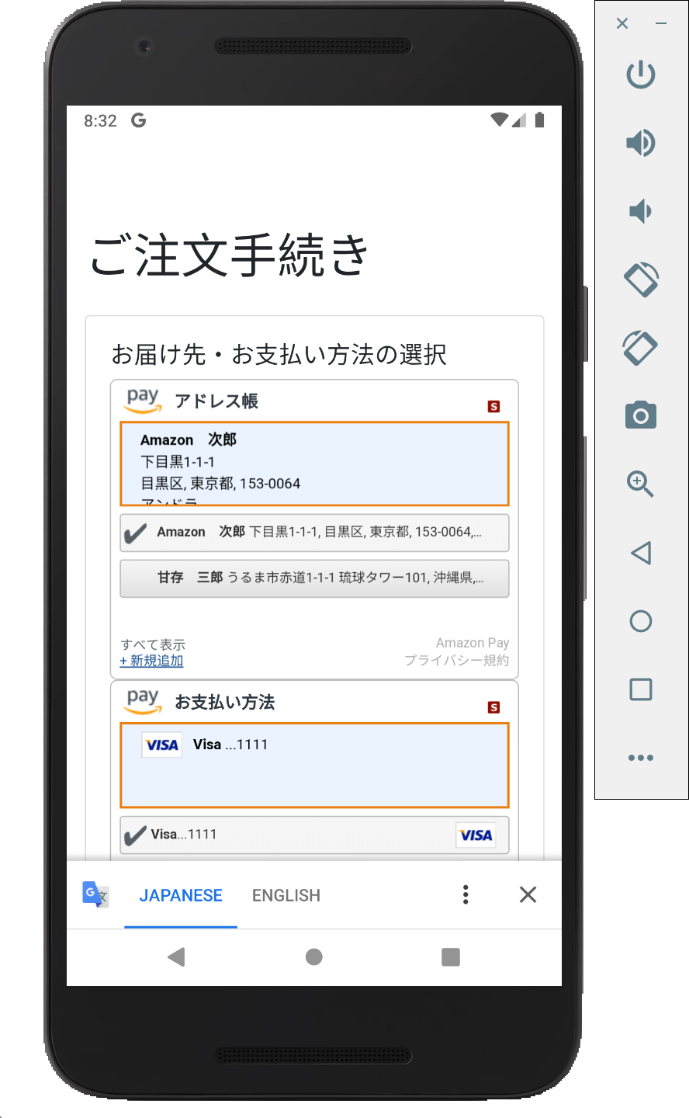
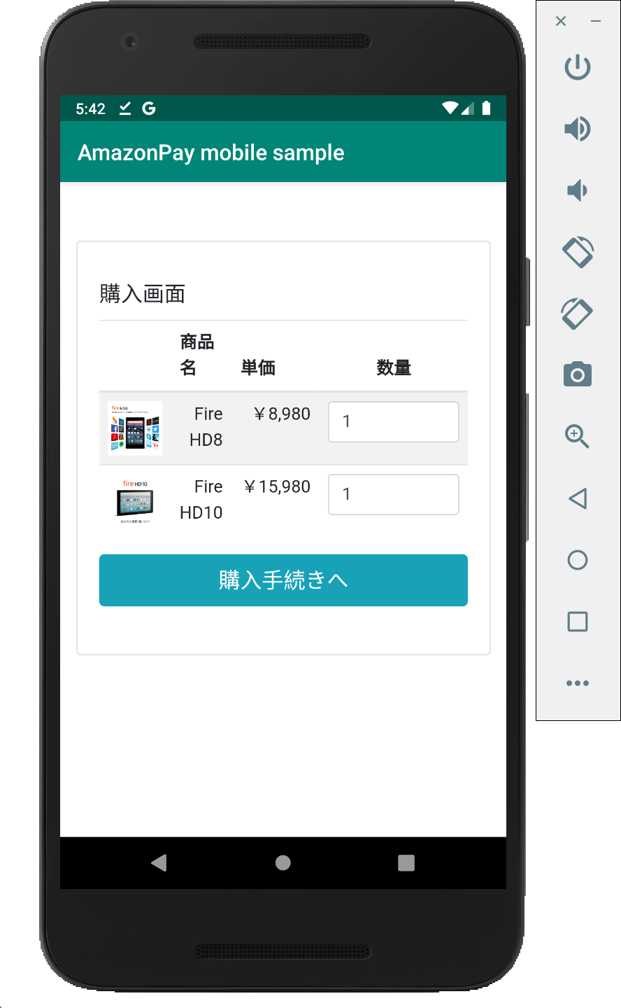
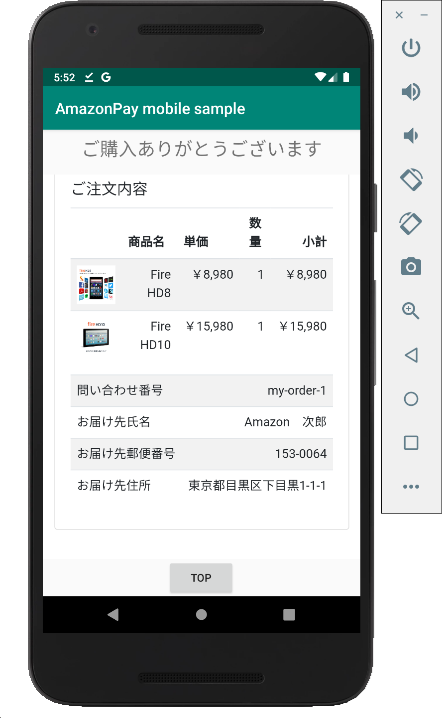
B
R
O
W
S
E
R

「購入ボタン」クリック

MainActivityから起動されたJavaScriptの関数より、起動。
 | https://localhost:8443/androidApp/cart
 | にアクセス
 |  |  | https://localhost:8443/button?secureSessionId={id} にアクセス |  | 裏で本物のAmazonPayボタンを
AmazonPayController#
cart & cart.html
AmazonPayController#createSecureWebviewSession
AmazonPayController#button
& button.html
 |  |  |  |  | 読み込み、redirect先に |  | redirect to:
S |  |  |  |  | https://localhost:8443/confirm_order | Amazon Pay認証 | https://localhost:8443/confirm_order |  | 画面起動時 & アドレス |  |  | https://localhost:8443/thanks?secureWebviewSessionId={id}
E |  |  |  |  | を指定して、自動的にClick。 | ※認証済みならSKIP |  |  | Widgetで住所変更時 |  |  | にアクセス
AmazonPayController#
confirmOrder
& confirm_order.html
AmazonPayController#
calcPostage
AmazonPayController#thanks
& thanks.html
R
AmazonPayController#purchase
V |  |  | SecureWebviewSessionId
E |  |  | を返却
R |  | 画面入力情報などを |  | SecureWebviewSession | 新しいSecureWebviewSessionId
 |  | SecureWebviewSessionに |  | を再度登録し直し | を返却
 |  | 保存 |  | (セキュリティのため)

 |  |  |  |  |  | SecureWebviewSessionの取得 |  | 送料を更新 |  | SecureWebviewSessionを | Amazon Pay APIで
 |  |  |  |  |  |  |  |  |  | 更新 | OrderReferenceの |  | SecureWebviewSessionの取得
 |  |  |  |  |  |  |  |  |  |  | 情報取得・確認・
 |  |  |  |  |  |  |  |  |  |  | オーソリ等実施。
Storage

